상품제안서
카프리 차량용 거치식 무선충전기 | 상품코드: S37468

 |  |  |  |  |  |  | 02-713-8555 | www.synergygift.co.kr
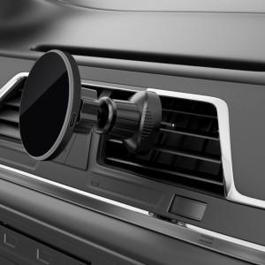 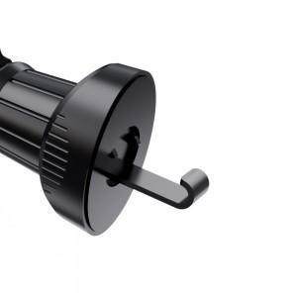 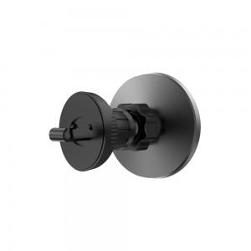

【상세/제작정보】 | <p>- 맥세이프를 활용한 스마트폰 고속무선충전 차량 거치대</p><p>- 최대 15W 속도의 초고속 무선충전 가능.</p><p>- 360도 회전 , 수직/수평 거치</p><p>- 기기 손상없는 효율적인 방열 장치</p><p>- 차량용 충전기 부터 충전케이블, 송풍구 전용 거치대 까지 이거 하나로 모든것이 완벽한 구성의 풀패키지</p>

【인쇄/포장옵션】 | 실크 / 포장지포장

【공급단가】 | 수량 | 30~ | 100~ | 500~ | 1,000~ | 2,000~
*VAT별도 | 단가 | 18,400원 | 17,720원 | 17,040원 | 16,360원 | 15,950원

【상품 URL】 | https://www.synergygift.co.kr:443/src/goods_detail.php?gdno=37468

